ENERO-MARZO 2022
CUERPO ESPECIALIZADO EN SEGURIDAD AEROPORTUARIA Y DE LA AVIACIÓN CIVIL (CESAC)


Dirección de Operaciones del CESAC
Estadísticas Operacionales del Trimestre ABRIL-JUNIO 2022
“La seguridad es responsabilidad de todos”

ESTADISTICAS OPERACIONALES DEL CUERPO ESPECIALIZADO EN SEGURIDAD
AEROPORTUARIA Y DE LA AVIACION CIVIL (CESAC)

DATOS ESTADISTICOS DE PASAJEROS (ENTRADA Y SALIDA) DEL TRIMESTRE ABRIL-JUNIO 2022

 |  | AEROPUERTOS | TOTAL
 |  | MDPC | 2,128,041
 |  | MDSD | 1,106,491
 |  | MDST | 477,429
 |  | MDLR | 23,825
 |  | MDPP | 143,429
 |  | MDJB | 24,627
 |  | MDCY | 10,427
 |  | MDBH | 146
 |  | MDAB | 62
 |  | TOTAL | 3,914,477

Nota: Los pasajeros están sujetos a rectificación debido a que la segunda quincena de junio no ha sido conciliada con el IDAC.

GRAFICO DE DATOS ESTADISTICOS DE PASAJEROS (ENTRADA Y SALIDA) DEL TRIMESTRE ABRIL-JUNIO 2022
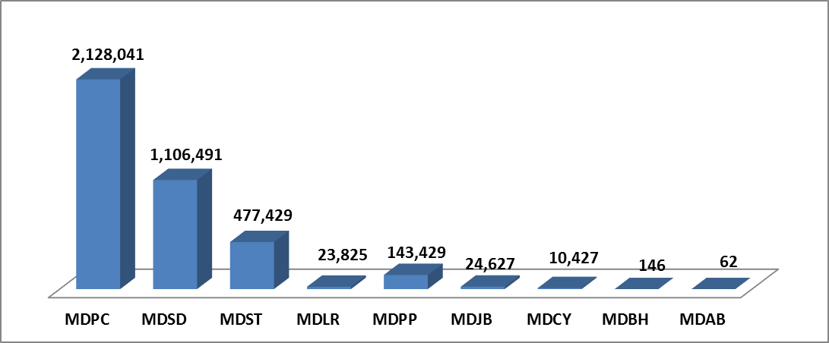

DATOS ESTADISTICOS DEL TOTAL DE VUELO (ENTRADA Y SALIDA) DEL TRIMESTRE ABRIL-JUNIO 2022

 |  | AEROPUERTOS | TOTAL
 |  | MDPC | 13,770
 |  | MDSD | 9,552
 |  | MDST | 4,852
 |  | MDJB | 6,012
 |  | MDPP | 1,970
 |  | MDLR | 713
 |  | MDCY | 411
 |  | MDBH | 205
 |  | MDAB | 78
 |  | TOTAL | 37,563

Nota: Los vuelos están sujetos a rectificación debido a que la segunda quincena de junio no ha sido conciliada con el IDAC.

GRÁFICO DE DATOS ESTADISTICOS DEL TOTAL DE VUELOS POR AEROPUERTOS (ENTRADA Y SALIDA), DEL TRIMESTRE ABRIL-JUNIO 2022
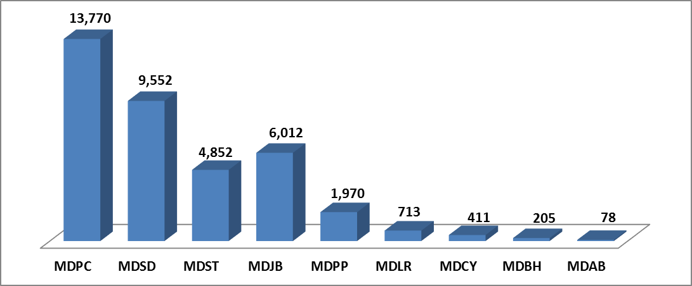

DATOS ESTADISTICOS SOBRE LOS ARTÍCULOS INCAUTADOS POR AEROPUERTOS DEL TRIMESTRE ABRIL-JUNIO 2022
 |  | AEROPUERTOS | TOTAL
 |  | MDSD | 5,341
 |  | MDPP | 3,150
 |  | MDPC | 3,722
 |  | MDST | 2,957
 |  | MDLR | 624
 |  | MDJB | 203
 |  | MDCY | 353
 |  | MDAB | 0
 |  | MDBH | 0
 |  | TOTAL | 16,350

GRÁFICO DE DATOS ESTADISTICOS SOBRE LOS ARTÍCULOS INCAUTADOS POR AEROPUERTOS DEL TRIMESTRE ABRIL-JUNIO 2022

PASAJEROS INSPECIONADOS CON LA MÁQUINA DETECTORA DE TRAZAS DE MÚLTIPLES MODOS (MMTD) DEL TRIMESTRE ABRIL-JUNIO 2022
 |  | AEROPUERTOS | TOTAL
 |  | MDSD | 17,599
 |  | MDPC | 25,707
 |  | MDPP | 3,003
 |  | MDST | 8,915
 |  | MDLR | 815
 |  | MDCY | 368
 |  | MDAB | 0
 |  | MDJB | 214
 |  | MDBH | 0
 |  | TOTAL | 56,621

CUADRO DE DATOS ESTADISTICOS SOBRE LOS ARTÍCULOS BELICOS (ARMAS, CARGADORES, CÁPSULAS, RÉPLICAS Y ARMAS DEPORTIVAS) DEL TRIMESTRE ABRIL-JUNIO 2022
AEROPUERTOS | ARMAS | CARGADORES | CÁPSULAS | RÉPLICAS DE ARMAS | ARMAS DEPORTIVAS | PERDIGONES
MDSD | 3 | 13 | 139 | 1 | 0 | 0
MDPC | 2 | 3 | 45 | 0 | 0 | 0
MDJB | 0 | 0 | 5 | 0 | 0 | 0
MDST | 2 | 2 | 24 | 0 | 0 | 0
MDPP | 1 | 2 | 34 | 0 | 0 | 0
MDBH | 0 | 0 | 0 | 0 | 0 | 0
MDLR | 0 | 0 | 0 | 0 | 0 | 0
MDCY | 0 | 0 | 0 | 0 | 0 | 0
MDAB | 0 | 0 | 0 | 0 | 0 | 0
TOTAL | 8 | 20 | 247 | 1 | 0 | 0

NOTA: Actividades realizadas y detectadas por el CESAC.

YSALIA MALLY CUSTODIO, |  |  |  | ELIAZAR A. ESTEVEZ RAMIREZ,
Sargento Supervisora AVSEC, ERD., |  |  |  | Mayor, ERD.,
Encargada de la División de Análisis de la Información C-4 |  |  |  | Subdirector del Centro de Comando y Control Central C-4

